상품제안서
리얼위클리패드(주문제작형) | 상품코드: F05575

 |  |  |  |  |  |  | 02-412-0044 | www.easy1.co.kr
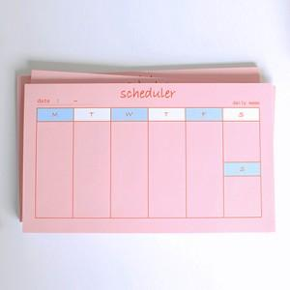

【상세/제작정보】 | 책상에 놓고 언제나 쉽게 볼 수 있는 편리한 스케줄러

【인쇄/포장옵션】 | 풀칼라 / OPP(비닐)

【공급단가】 | 수량 | 1,000~ | 2,000~ | 3,000~ | 5,000~ | 10,000~
*VAT별도 | 50매 | 1,140원 | 1,100원 | 1,060원 | 1,020원 | 990원
 | 100매 | 2,160원 | 2,080원 | 2,000원 | 1,920원 | 1,870원

【상품 URL】 | https://dev.easy1.co.kr:443/src/goods_detail.php?gdno=5575

